Sheet1
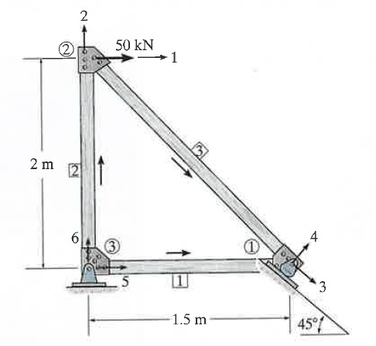
 | Example 14b-1

 | Element 1

 | xn | yn | xf | yf | L | λx | λy
 | 0 | 0 | 1.5 | 0 | 1.5 | 1 | 0

 |  |  |  |  |  | qx
 |  |  |  |  |  | qx"
AE |  |  |  |  |  | qy"
 |  |  |  |  |  | λx" | λy"

